Overriding
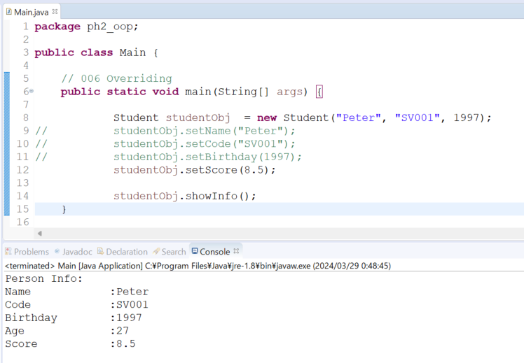
java_training
 | src
 |  | ph1_basic
 |  | ph2_oop
 |  |  | Main.java | → | edit
 |  |  | Person.java | → | edit
 |  |  | Student.java | → | edit
 |  |  | Teacher.java | → | edit

 |  |  |  |  |  |  |  | → | Phải có mối quan hệ cha con

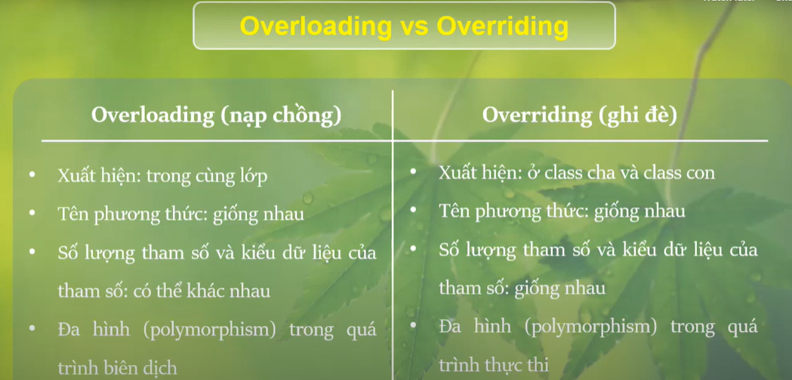

java_training\src\ph2_oop\Person.java
package ph2_oop;

import java.util.Calendar;

public class Person {
public String name;
public String code;
public int birthday;

// CONSTRUCTOR
public Person(String name, String code, int birthday) {
this.name = name;
this.code = code;
this.birthday = birthday;
}

public String getName() {
return name;
}

public void setName(String name) {
this.name = name;
}

public String getCode() {
return code;
}

public void setCode(String code) {
this.code = code;
}

public void setCode() {
this.code = "SV000";
}

public void setCode(String str, int number) {
this.code = str + number;
}

public void setCode(int number) {
this.code = "SV" + number;
}

public int getBirthday() {
return birthday;
}

public void setBirthday(int birthday) {
this.birthday = birthday;
}

public int getAge() {
Calendar now = Calendar.getInstance();
return now.get(Calendar.YEAR) - this.getBirthday();
}

// Show Student Info
public void showInfo() {
System.out.println("Person Info: ");
System.out.println("Name \t\t:" + this.getName());
System.out.println("Code \t\t:" + this.getCode());
System.out.println("Birthday \t:" + this.getBirthday());
System.out.println("Age \t\t:" + this.getAge());
}
}

java_training\src\ph2_oop\Student.java
package ph2_oop;

import java.util.Calendar;

public class Student extends Person {
public double score;

public Student(String name, String code, int birthday) {
super(name, code, birthday); |  |  |  | → | Gọi đến constructor của class Persion
}

public double getScore() {
return score;
}

public void setScore(double score) {
this.score = score;
}
public void showInfo(){ |  |  |  | → | Có sự ghi đè xảy ra vì phương thức showInfo vừa xuất hiện ở lớp cha và vừa xuất hiện ở lớp con. Ghi đè chỉ xảy ra khi phương thức đó vừa tồn tại ở lớp cha vừa tồn tại ở lớp con và nó giống nhau hoàn toàn ở các tham số được truyền vào số lượng các tham số và kiểu của các tham số
super.showInfo(); |  |  |  | → | Từ khóa super tương ứng class cha
System.out.println("Score \t\t:" + this.getScore()); |  |  |  | → | Hiển thị thêm điểm số của sinh viên
}
}

java_training\src\ph2_oop\Teacher.java
package ph2_oop;

public class Teacher extends Person {
public double salary;

public Teacher(String name, String code, int birthday) {
super(name, code, birthday);
}

public double getSalary() {
return this.salary;
}

public void setSalary(double salary) {
this.salary = salary;
}
}

java_training\src\ph2_oop\Main.java
package ph2_oop;

public class Main {

// 006 Overriding
public static void main(String[] args) {

Student studentObj = new Student("Peter", "SV001", 1997);
// studentObj.setName("Peter"); |  |  |  |  |  | → | Khi gọi đến phương thức setName() thì lúc đó chương trình sẽ kiểm tra xem setName có tồn tại trong class Student không, nếu tồn tại thì gọi trong class Student còn nếu không tồn tại thì gọi trong class Persion
// studentObj.setCode("SV001");
// studentObj.setBirthday(1997);
studentObj.setScore(8.5);

studentObj.showInfo(); |  |  |  |  |  | →
}

// 005 Inheritance
/*
public static void main005(String[] args) {

Student studentObj = new Student();
studentObj.setName("Peter");
studentObj.showInfo();

Teacher teacherObj = new Teacher();
teacherObj.setName("Mr Peter");
teacherObj.showInfo();
}
*/

// 004 Constructor
/*
public static void main004(String[] args) {

Student studentOne = new Student("John", "Sv009", 2000);
studentOne.showInfo();
}
*/
// 003 Overloading
/*
public static void main003(String[] args) {

Student studentOne = new Student();

//studentOne.setCode("S001");
studentOne.setCode(456);

System.out.println("Code: " + studentOne.getCode());
}

// 002 Setter + Getter + Method
/*
public static void main002(String[] args) {

Student studentOne = new Student();
Student studentTwo = new Student();

// studentOne
studentOne.setBirthday(1994);
studentOne.setName("John");
studentOne.setCode("S001");
studentOne.showInfo();

// studentTwo
studentTwo.setBirthday(1990);
studentTwo.setName("Peter");
studentTwo.setCode("S002");
studentTwo.showInfo();
}
*/

// 001 Property
/*
public static void main001(String[] args) {

Student studentOne = new Student();
Student studentTwo = new Student();

studentOne.birthday = 1994;
studentOne.name = "John";
studentOne.code = "S001";

studentTwo.birthday = 1990;
studentTwo.name = "Peter";
studentTwo.code = "S002";

System.out.println("Student Info: ");
System.out.println("- Name: " + studentOne.name);
System.out.println("- Code: " + studentOne.code);
System.out.println("- Birthday: " + studentOne.birthday);

System.out.println("--------------------------");

System.out.println("Student Info: ");
System.out.println("- Name: " + studentTwo.name);
System.out.println("- Code: " + studentTwo.code);
System.out.println("- Birthday: " + studentTwo.birthday);
}
*/
}

Thực thi

